Hoja1
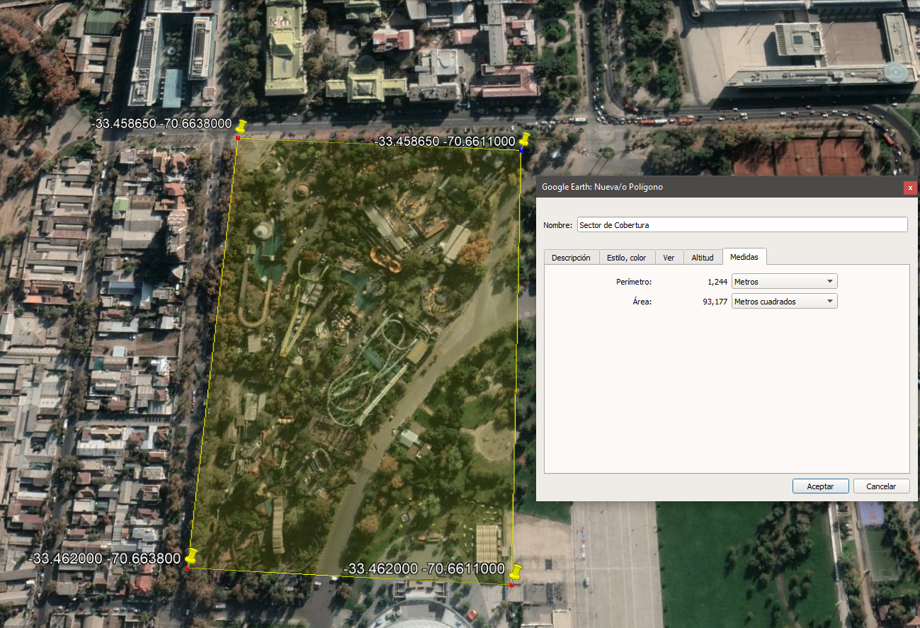
Encuesta Satisfactoria
Alimentos y Bebidas
Juegos y Entretencion
Llegada al Parque
Otros Servicios

Coordenadas
-33.45854 | -33.45836
-70.66396 | -70.66097

-33.46227 | -33.46214
-70.66383 | -70.66132

